Fuels填寫說明
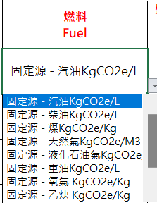
區域、年份
1.必填項，請填寫完整再進行匯入。2.請以下拉式選單選項為輸入值。
必填項，請輸入數字。
使用量單位
1. 非必填項。
2.使用量單位對應畫面上的活動強度(單位)
活動數據種類、排放係數種類
1. 必填項，請填寫完整再進行匯入。
2.請以下拉式選單選項為輸入值。
區域 | 台灣 | 年份 | 2022
廠區/製程別 location/ processes | 負責單位 Dep. | 設備名稱 Name of equipment | 燃料 Fuel | 盤查期間使用量 Usage amount | 單位 unit | 直接排放分類 Purpose | 使用量佐證說明 Evidence | 備註 Remark | 活動數據種類 | 排放係數種類
廠區 2樓之1 | 負責單位A | 設備名稱A | 固定源 - 汽油KgCO2e/L | 2.0000
必填項，請填寫完整再進行匯入。
必填項，請填寫完整再進行匯入。
1.必填項，請填寫完整再進行匯入。
2.名稱不可重複。
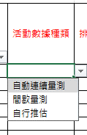
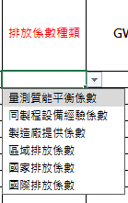
燃料
1. 必填項，請填寫完整再進行匯入。
2.請以下拉式選單選項為輸入值。

